1. GUIA - REQU HABILITANTES
CRITERIOS DE EVALUACIÓN Y HABILITADO / NO HABILITADO - JORNADAS MOVILES
OBJETO: PRESTACIÓN DE SERVICIOS LOGÍSTICOS, OPERATIVOS Y DE COMUNICACIONES PARA LA REALIZACIÓN, AMPLIACIÓN DE LA COBERTURA DE ACCESO A LA JUSTICIA Y LA PUESTA EN MARCHA DE LAS JORNADAS MÓVILES DE CASAS DE JUSTICIA Y CONVIVENCIA CIUDADANA EN MUNICIPIOS DEL PROGRAMA NACIONAL DE CASAS DE JUSTICIA Y CONVIVENCIA CIUDADANA
NOMBRE O RAZON SOCIAL DEL OFERENTE: __________________________________________________________________________ NIT: ________________________________________________________________________
REQUISITOS HABILITANTES DE ORDEN TECNICO No. 16.1.1. TDR
A esta verificación NO se le asignará puntaje, su resultado será HABILITADO o NO HABILITADO
16.1.1.2. Certificación cumplimiento especificaciones técnicas | Resulta fundamental que el proponente certifique que puede ejecutar a cabalidad el objeto y actividades que se pretenden contratar, garantizando el cumplimiento de la totalidad de lasespecificaciones técnicas mínimas requeridas por el MINISTERIO, establecidas en los presentes estudios previos y los términos de referencia. En ese sentido, el proponente o su representante legal, deberá suscribir el documento denominado CARTA DE PRESENTACIÓN DE LA OFERTA, a través de la cual acepta la totalidad de las condiciones técnicas descritas en los estudios previos y términos de referencia elaborados para esta contratación. La Entidad procederá a su verificación. |  |  | HAY CARTA DE PRESENTACIÓN DE LA OFERTA | HABILITADO /NO HABILITADO
 |  |  |  | En este espacio el evaluador anotará de manera resumida porque considera que esta habilitado o porque no esta habiliotado.
16.1.1.3. Experiencia del proponente | Cantidad de contratos para acreditar la experiencia: Para certificar la experiencia, el Oferente persona jurídica, plural, nacional o extranjera con sucursal en Colombia, deberá acreditar experiencia mediante la presentación de al menos tres (3) certificaciones de contratos similares y relacionados con la prestación de SERVICIOS LOGÍSTICOS, OPERATIVOS Y DE COMUNICACIONES DE EVENTOS. Si las certificaciones allegadas no contienen la totalidad de la información requerida, se podrán allegar adicionalmente las copias de los contratos junto con el acta de liquidación o documentos equivalentes que permitan evidenciar los requerimientos exigidos de experiencia del oferente. | Valor ejecutado: El MINISTERIO verificará que cada uno de los contratos señalados paraacreditar la experiencia, corresponda a un valor igual o superior al 100% del presupuesto oficialdel proceso de selección expresado en SMMLV, así: | Si el contrato que se acredita se realizó a través de un contrato ejecutado por un consorcio o unión temporal, el valor ejecutado se calculará teniendo en cuenta el porcentaje de participación que hubiese tenido en el mismo.Se tomará el valor del contrato al momento de la finalización, incluidas las adiciones y/o modificaciones, y se divide por el valor del SMMLV del año correspondiente a la terminación de acuerdo con la siguiente tabla: | CUMPLE CON LOS REQUERIMIENTOS TECNICOS | HABILITADO /NO HABILITADO
 |  |  |  | En este espacio el evaluador anotará de manera resumida porque considera que esta habilitado o porque no esta habiliotado.
16.1.1.4. Experiencia del coordinador logístico. | 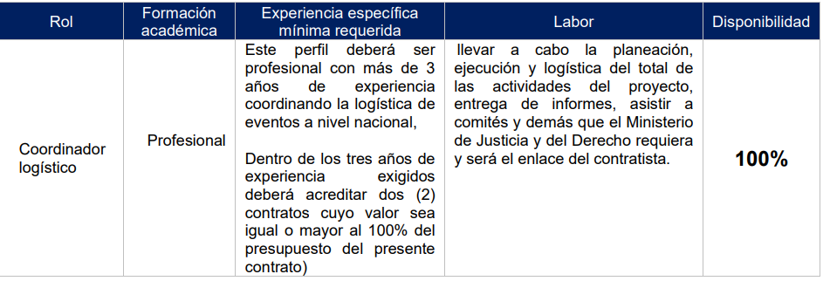 El proponente deberá anexar los soportes correspondientes del coordinador general, que permitan verificar el cumplimiento de los estudios y experiencia solicitada en este proceso. Para efectos de la verificación de la formación académica y experiencia exigida del coordinador general, los proponentes deberán tener en cuenta los siguientes requisitos: |  | El proponente deberá aportar con su oferta, como mínimo los siguientes documentos para el coordinador logístico: | CUMPLE CON LOS REQUERIMIENTOS TECNICOS | HABILITADO /NO HABILITADO
 |  |  | 1. Fotocopia de los títulos por estudios universitarios de pregrado
 |  |  | 2. Certificado de vigencia de la tarjeta profesional, para los profesionales que la ley establezca este requisito para ejercer su profesión.
 |  |  | 3. Fotocopia legible del documento de identificación: cédula de ciudadanía, cédula de extranjería o pasaporte.
 |  |  | 4. Certificaciones de experiencia profesional, expedidas por el ente contratante, indicando el cargo específico, las funciones desempeñadas relacionadas con el perfil y el tiempo de ejecución de dichas funciones. Solo se tendrá en cuenta la información de experiencia que esté debidamente certificada.
 |  |  | NOTA: La experiencia profesional exigida se contará a partir de la terminación de materias o del pensum académico respectivo siempre y cuando se allegue el documento que así lo acredite, de lo contrario se contará a partir de la fecha de grado, de la tarjeta o matricula profesional respectiva cuando el ejercicio de la profesión así lo exija.
 | Para la verificación de la experiencia y estudios exigidos, se deberán tener en cuenta las siguientes reglas, según sean aplicables:
 | a). Si las certificaciones allegadas no contienen la totalidad de la información requerida, se podrán allegar adicionalmente las copias de los contratos junto con el acta de liquidación o documentos equivalentes que permitan evidenciar los requerimientos exigidos, donde conste el objeto o actividad desempeñada, nombre de la entidad contratante, fecha de inicio y terminación o plazo.
 | b)La experiencia con la cual se acredite la mínima requerida, no se tendrá en cuenta para efecto de la asignación de puntaje.
 | c). Para la verificación de la experiencia no se tendrá en cuenta la experiencia profesional simultánea, es decir que no se contará el tiempo traslapado de las experiencias que se presenten y que hayan sido obtenidas de manera simultánea.
 | d). Las certificaciones que acrediten la experiencia se considerarán expedidas bajo gravedad de juramento.
 | e). Las auto certificaciones o declaraciones extrajuicio, no serán tenidas en cuenta.
 | f). Si el proponente o uno de los integrantes de la estructura plural es quien certifica a los miembros del equipo mínimo requerido, debe anexar adicionalmente los contratos que soportan dicha certificación.
 | g). El representante legal y/o el gerente general del proponente, Consorcio o Unión Temporal no podrá ser el coordinador logístico en tanto se exige dedicación del 100% de este rol. Esta restricción también será aplicable a los representantes de los integrantes del proponente plural.
 | h). La presentación de documentos adicionales a lo solicitado que evidencien el cumplimiento de las condiciones de experiencia habilitante como actas de entrega, terminación o liquidación, informes finales o fichas técnicas, deben presentarse junto con los respectivos contratos, mediante los cuales se compruebe de manera clara que los documentos adicionales aportados cumplen con lo establecido en los términos de referencia, de lo contrario NO se tendrán en cuenta dichos documentos como aporte adicional a la experiencia general habilitante.
 | Convalidación de títulos:
 | “En ejercicio de lo señalado en el Artículo 26 de la Constitución Política +de Colombia, el Artículo 178 del Decreto 019 de 2012, y concepto emitido por el Ministerio de Educación Nacional del 19 de abril de 2012, las personas que hayan cursado carreras profesionales o postgrados en el exterior, deberán presentar los títulos debidamente convalidados de acuerdo con la Resolución N°. 6950 de 2015.

NOMBRE DEL EVALUADOR TÉCNICO |  | CARGO DEL EVALUADOR | FIRMA DEL EVALUADOR | FECHA DE LA EVALUACIÓN

NOTA 1: Este formato sirve como guia al evaluador ya que contiene los requisitos tecnicos requeridos para asignar el crietrio de habilitado o no habilitado. Así mismo podra hacer diferentes anotaciones respecto a si se cumple o no se cumple con la espcificaciones técnicas requeridas..
NOTA 2: En la pestaña No. 1.1. ESPECIFICACIONES TECNICAS SOLICITADAS - encontrará los establecido en los TDR para tener en cuenta al momento de evaluar.
NOTA 3 : En la pestaña No. 1.2. ANEXO 7, encontrará la ionformación contenida en el Fomato No. 7 enlistado en los formatos que contiene información y al que se refieren los TDR en su numeral No. 6

1.1 ESPECI.TECNICAS SOLICITADAS
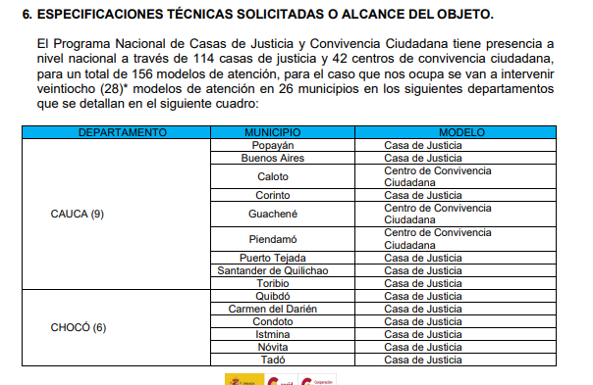 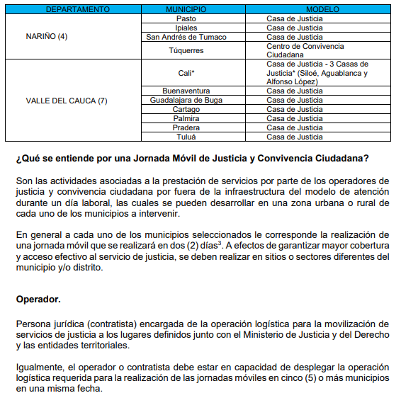
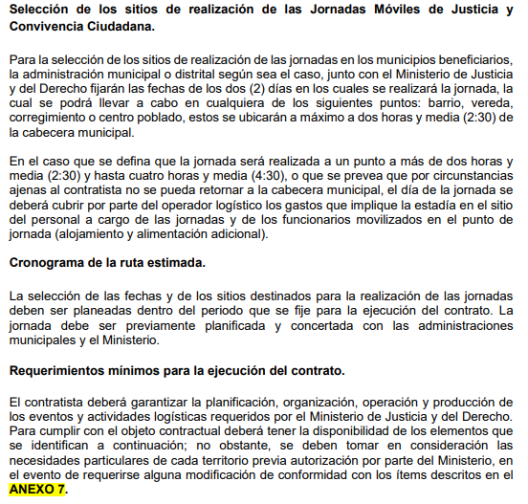
NUMERAL 6 DE LOS TERMINOS DE REFERENCIA - ESEPCIFICACIONES TECNICAS SOLICTADAS - JORNADAS MOVILES

